蓝黄格子面料
 | 客户 | RA |  |  |  |  | 数量 | 100
 | 款式 | 裙子 |  |  |  |  | 交期

 | 主面料（只看颜色，不看款式） | 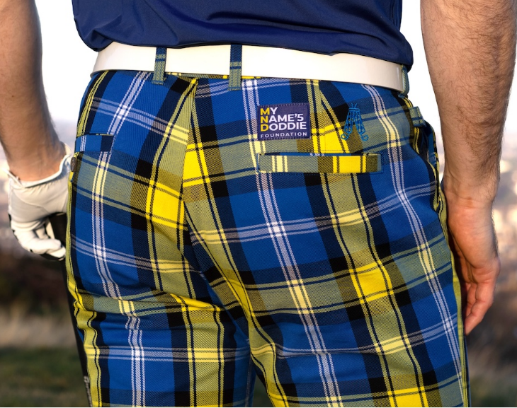 |  |  | 口袋布 | 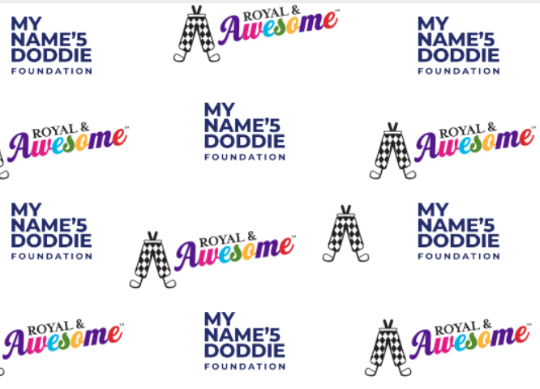
尺码 | 8 | 10 | 12 | 14 | 16 | 18 |  |  | TOTAL
SKU | RWKDW08R | RWKDW10R | RWKDW12R | RWKDW14R | RWKDW16R | RWKDW18R
英国数量 | 10 | 20 | 20 | 20 | 20 | 10 |  |  | 100
美国数量 |  |  |  |  |  |  |  |  | 0

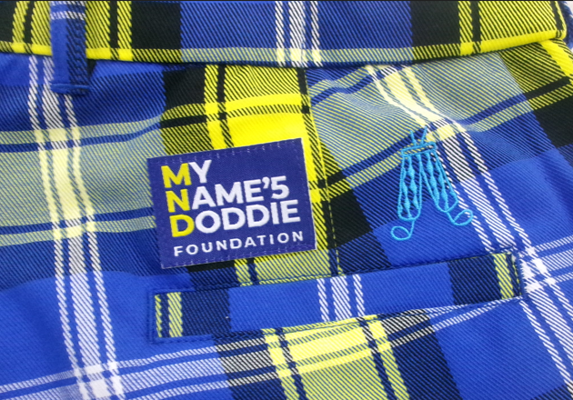
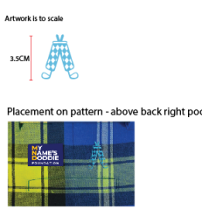
备注： | 口袋布同其他款式不同，注意区分。
这个花型的大吊牌和其他花型的大吊牌不同，注意区别。（如下图）
 | 用黑色橡筋

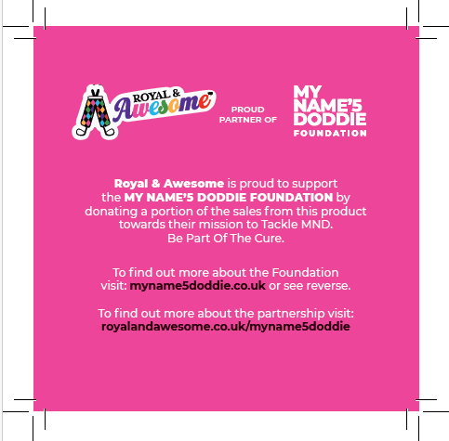

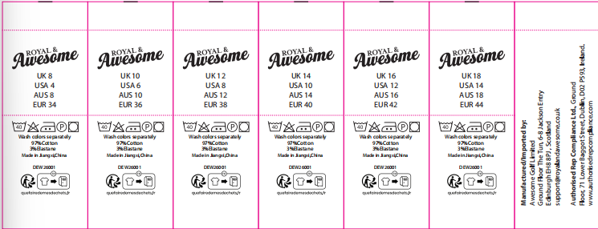
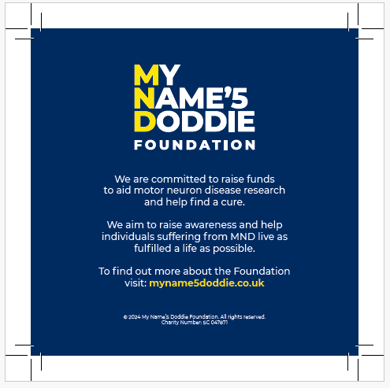
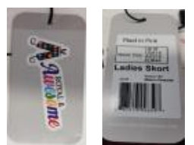

收货地址：江西省九江市湖口县国际商贸城8号楼2楼 景怡服饰 华水金 18079254666

